Sheet1
 | 別添２【回答票】
 |  |  | 該当するものを選択してください |  |  |  | 該当するものを選択してください | 自由記載 | 該当するものを選択してください | 自由記載 | 該当するものを選択してください | 自由記載 | 該当するものを選択してください | 自由記載 | 該当するものを選択してください | 自由記載 | 該当するものを選択してください | 自由記載 | 該当するものを選択してください | 自由記載 | 該当するものを選択してください | 自由記載 | 該当するものを選択してください | 自由記載 | 自由記載 | 自由記載
 | 医療機関名 | 医療機関名(英語) | 選出要件 | 医療機関種別 | 救急医療体制 | 災害拠点病院 | 外国人患者対応の専門部署 | 対応言語/対応可能時間 | 外国人向け医療コーディネーター | 対応言語/対応可能時間 | 医療通訳者 | 対応言語/対応可能時間 | 遠隔通訳 | 対応言語/対応可能時間 | その他の言語サポート | 対応言語/対応可能時間 | 医療費の設定方法 | （10円以外、その他の場合）具体的な価格・設定方法 | 院内文書の多言語化 | （○の場合）具体的な内容/対応言語 | 外国人患者対応に係るマニュアルの使用 | （○の場合）使用マニュアル/使用場所/使用職員 | 院内環境の整備 | （○の場合）具体的な内容/対応言語 | 転送先として連携している医療機関 | その他特記事項 | 開設者の種別 | 開設者名 | 郵便番号 | 住所 | 住所(英語) | 電話番号 | 受付時間 | WEBサイト | 対応診療科と対応可能言語（欄外の表を参照） | 利用可能なクレジットカード | その他利用可能なキャッシュレスサービス | 備考（特筆すべき事項があれば記入） | 24時間365日対応可否
（記載例） | A病院 | A Hospital | （１）外国人患者で入院を要する救急患者に対応可能な医療機関 | 病院 | 第二次救急医療機関 | ○ | ○ | 月曜 9:30-17:00 :EN | ○ | 月・水・金 9:30-17:00 :EN | ○ | 月～金 9:30-17:00 :EN | ○ | 24時間:EN、ZH | ○ | 金曜 英語を話せる医師による外来 : EN | 1点10円以外 | 1点20円で設定 | ○ | 問診票：EN | ○ | 厚生労働省作成『外国人患者の受入れのための医療機関向けマニュアル』 受付で事務職員が使用 | ○ | 各階のフロア案内図：EN | Ｂ病院 Ｃ医療センター | 外国人患者対応に係る研修を事務職員に実施 | 医療法人 | 山田太郎 | 000-0000 | ○県○市○０－０ | 0-0 ○, ○shi, ○prefecture, 000-0000 | 0000-00-0000 | 月-金:9:00-12:00（救急外来24時間対応) 土日・祝日：救急外来24時間対応 | http://www.○〇 (日本語) http://www.○〇 (英語) | 救急科：EN 内科：EN 外科：EN 小児科：EN 脳神経外科：EN 泌尿器科：EN 整形外科：EN その他：EN | VISA、MASTER、AMEX、JCB、中国銀聯 | 非接触カード決済：楽天Edy、ICOCA、Waon、nanacoなど QRコード決済：アリペイ、LINE Payなど
↑こちらに ご記入下さい
外国人向け医療コーディネーターとは、外国人患者を受け入れるための院内・院外関係者との調整のコーディネートを担う職員のこと。
遠隔通訳とは電話やネット回線を介して通訳者が翻訳を行うサービスのこと。
院内文書とは、問診票、患者への説明書、請求書等のこと。
院内環境の整備とは、案内図や表示板等の多言語化を行っていること。
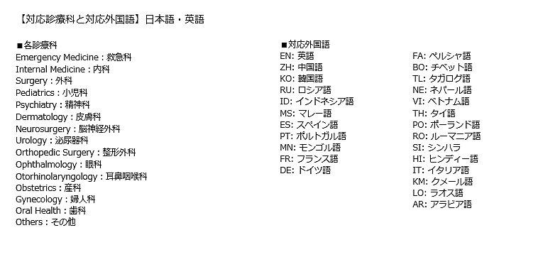

 |  |  |  |  |  |  |  |  |  |  |  |  |  |  |  |  | 1点10円
 |  |  |  |  |  |  |  |  |  |  |  |  |  |  |  |  | 1点10円以外
 |  |  |  |  |  |  |  |  |  |  |  |  |  |  |  |  | その他

